全國(登記)
出生數按性別及粗出生率
 |  |  | 按登記日期統計 |  |  | 單位：人；‰
年 別 |  | 出 生 數 （人） |  |  | 出生嬰兒 性比例 | 粗出生率 （‰）
 |  | 計 | 男 | 女
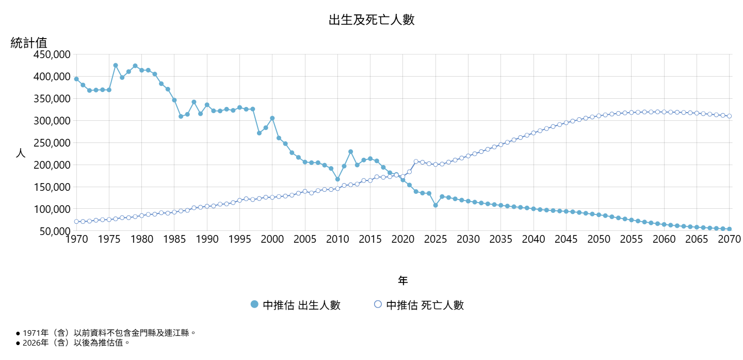
民國47年 | 1958 | 413,679 | … | … |  | 41.70
民國48年 | 1959 | 423,863 | … | … |  | 41.20
民國49年 | 1960 | 422,319 | … | … |  | 39.59
民國50年 | 1961 | 422,740 | … | … |  | 38.33
民國51年 | 1962 | 426,325 | … | … |  | 37.42
民國52年 | 1963 | 427,212 | … | … |  | 36.32
民國53年 | 1964 | 419,797 | … | … |  | 34.59
民國54年 | 1965 | 409,620 | … | … |  | 32.74
民國55年 | 1966 | 418,327 | … | … |  | 32.47
民國56年 | 1967 | 376,806 | … | … |  | 28.51
民國57年 | 1968 | 396,886 | … | … |  | 29.29
民國58年 | 1969 | 393,455 | … | … |  | 27.97
民國59年 | 1970 | 396,479 | … | … |  | 27.19
民國60年 | 1971 | 382,797 | … | … |  | 25.67
民國61年 | 1972 | 368,067 | … | … |  | 24.18
民國62年 | 1973 | 369,022 | … | … |  | 23.80
民國63年 | 1974 | 369,671 | … | … |  | 23.42
民國64年 | 1975 | 369,349 | … | … |  | 22.98
民國65年 | 1976 | 425,125 | … | … |  | 25.92
民國66年 | 1977 | 397,373 | … | … |  | 23.75
民國67年 | 1978 | 410,783 | … | … |  | 24.10
民國68年 | 1979 | 424,034 | … | … |  | 24.41
民國69年 | 1980 | 413,881 | 213,205 | 200,676 | 106.24 | 23.38
民國70年 | 1981 | 414,069 | 213,948 | 200,121 | 106.91 | 22.97
民國71年 | 1982 | 405,263 | 209,457 | 195,806 | 106.97 | 22.08
民國72年 | 1983 | 383,439 | 198,240 | 185,199 | 107.04 | 20.56
民國73年 | 1984 | 371,008 | 192,034 | 178,974 | 107.30 | 19.60
民國74年 | 1985 | 346,208 | 178,336 | 167,872 | 106.23 | 18.04
民國75年 | 1986 | 309,230 | 160,226 | 149,004 | 107.53 | 15.93
民國76年 | 1987 | 314,024 | 163,331 | 150,693 | 108.39 | 16.01
民國77年 | 1988 | 342,031 | 177,687 | 164,344 | 108.12 | 17.24
民國78年 | 1989 | 315,299 | 164,147 | 151,152 | 108.60 | 15.72
民國79年 | 1990 | 335,618 | 176,029 | 159,589 | 110.30 | 16.55
民國80年 | 1991 | 321,932 | 168,865 | 153,067 | 110.32 | 15.70
民國81年 | 1992 | 321,632 | 168,488 | 153,144 | 110.02 | 15.53
民國82年 | 1993 | 325,613 | 169,486 | 156,127 | 108.56 | 15.58
民國83年 | 1994 | 322,938 | 168,444 | 154,494 | 109.03 | 15.31
民國84年 | 1995 | 329,581 | 171,118 | 158,463 | 107.99 | 15.50
民國85年 | 1996 | 325,545 | 169,484 | 156,061 | 108.60 | 15.18
民國86年 | 1997 | 326,002 | 170,047 | 155,955 | 109.04 | 15.07
民國87年 | 1998 | 271,450 | 141,462 | 129,988 | 108.83 | 12.43
民國88年 | 1999 | 283,661 | 148,042 | 135,619 | 109.16 | 12.89
民國89年 | 2000 | 305,312 | 159,726 | 145,586 | 109.71 | 13.76
民國90年 | 2001 | 260,354 | 135,596 | 124,758 | 108.69 | 11.65
民國91年 | 2002 | 247,530 | 129,537 | 117,993 | 109.78 | 11.02
民國92年 | 2003 | 227,070 | 118,984 | 108,086 | 110.08 | 10.06
民國93年 | 2004 | 216,419 | 113,639 | 102,780 | 110.57 | 9.56
民國94年 | 2005 | 205,854 | 107,378 | 98,476 | 109.04 | 9.06
民國95年 | 2006 | 204,459 | 106,936 | 97,523 | 109.65 | 8.96
民國96年 | 2007 | 204,414 | 106,898 | 97,516 | 109.62 | 8.92
民國97年 | 2008 | 198,733 | 103,937 | 94,796 | 109.64 | 8.64
民國98年 | 2009 | 191,310 | 99,492 | 91,818 | 108.36 | 8.29
民國99年 | 2010 | 166,886 | 87,213 | 79,673 | 109.46 | 7.21
民國100年 | 2011 | 196,627 | 101,943 | 94,684 | 107.67 | 8.48
民國101年 | 2012 | 229,481 | 118,848 | 110,633 | 107.43 | 9.86
民國102年 | 2013 | 199,113 | 103,120 | 95,993 | 107.42 | 8.53
民國103年 | 2014 | 210,383 | 108,817 | 101,566 | 107.14 | 8.99
民國104年 | 2015 | 213,598 | 111,041 | 102,557 | 108.27 | 9.10
民國105年 | 2016 | 208,440 | 108,133 | 100,307 | 107.80 | 8.86
民國106年 | 2017 | 193,844 | 100,477 | 93,367 | 107.62 | 8.23
民國107年 | 2018 | 181,601 | 93,876 | 87,725 | 107.01 | 7.70
民國108年 | 2019 | 177,767 | 92,237 | 85,530 | 107.84 | 7.53
民國109年 | 2020 | 165,249 | 85,704 | 79,545 | 107.74 | 7.01
民國110年 | 2021 | 153,820 | 79,513 | 74,307 | 107.01 | 6.55
民國111年 | 2022 | 138,986 | 72,097 | 66,889 | 107.79 | 5.96
民國112年 | 2023 | 135,571 | 70,227 | 65,344 | 107.47 | 5.81
民國113年 | 2024 | 134,856 | 69,947 | 64,909 | 107.76 | 5.76
民國114年 | 2025 | 107,812 | 55,797 | 52,015 | 107.27 | 4.62

說明：出生嬰兒性比例：每百名出生女嬰兒人數所當出生男嬰兒人數。 |  |  |  |  |  | 內政部戶政司編製

全國(發生)
出生數按性別及粗出生率
 |  |  | 按發生日期統計 |  |  | 單位：人；‰
年 別 |  | 出 生 數 （人） |  |  | 出生嬰兒 性比例 | 粗出生率 （‰）
 |  | 計 | 男 | 女
民國63年 | 1974 | 357,696 | 184,750 | 172,946 | 106.83 | 22.66
民國64年 | 1975 | 359,472 | 185,012 | 174,460 | 106.05 | 22.36
民國65年 | 1976 | 425,886 | 219,639 | 206,247 | 106.49 | 25.97
民國66年 | 1977 | 395,260 | 203,749 | 191,511 | 106.39 | 23.62
民國67年 | 1978 | 413,270 | 213,989 | 199,281 | 107.38 | 24.25
民國68年 | 1979 | 423,266 | 218,942 | 204,324 | 107.15 | 24.36
民國69年 | 1980 | 413,177 | 213,066 | 200,111 | 106.47 | 23.34
民國70年 | 1981 | 415,808 | 214,999 | 200,809 | 107.07 | 23.06
民國71年 | 1982 | 403,143 | 208,331 | 194,812 | 106.94 | 21.96
民國72年 | 1983 | 382,313 | 197,375 | 184,938 | 106.72 | 20.50
民國73年 | 1984 | 370,078 | 191,613 | 178,465 | 107.37 | 19.55
民國74年 | 1985 | 344,101 | 177,601 | 166,500 | 106.67 | 17.93
民國75年 | 1986 | 307,363 | 159,087 | 148,276 | 107.29 | 15.83
民國76年 | 1987 | 314,245 | 163,431 | 150,814 | 108.37 | 16.02
民國77年 | 1988 | 343,208 | 178,349 | 164,859 | 108.18 | 17.30
民國78年 | 1989 | 313,768 | 163,373 | 150,395 | 108.63 | 15.64
民國79年 | 1990 | 337,042 | 176,759 | 160,283 | 110.28 | 16.62
民國80年 | 1991 | 320,384 | 168,145 | 152,239 | 110.45 | 15.63
民國81年 | 1992 | 321,405 | 168,306 | 153,099 | 109.93 | 15.52
民國82年 | 1993 | 325,994 | 169,360 | 156,634 | 108.12 | 15.60
民國83年 | 1994 | 323,768 | 168,764 | 155,004 | 108.88 | 15.35
民國84年 | 1995 | 326,547 | 169,482 | 157,065 | 107.91 | 15.35
民國85年 | 1996 | 324,317 | 168,961 | 155,356 | 108.76 | 15.13
民國86年 | 1997 | 324,980 | 169,422 | 155,558 | 108.91 | 15.02
民國87年 | 1998 | 268,881 | 140,063 | 128,818 | 108.73 | 12.31
民國88年 | 1999 | 284,073 | 148,456 | 135,617 | 109.47 | 12.91
民國89年 | 2000 | 307,200 | 160,529 | 146,671 | 109.45 | 13.85
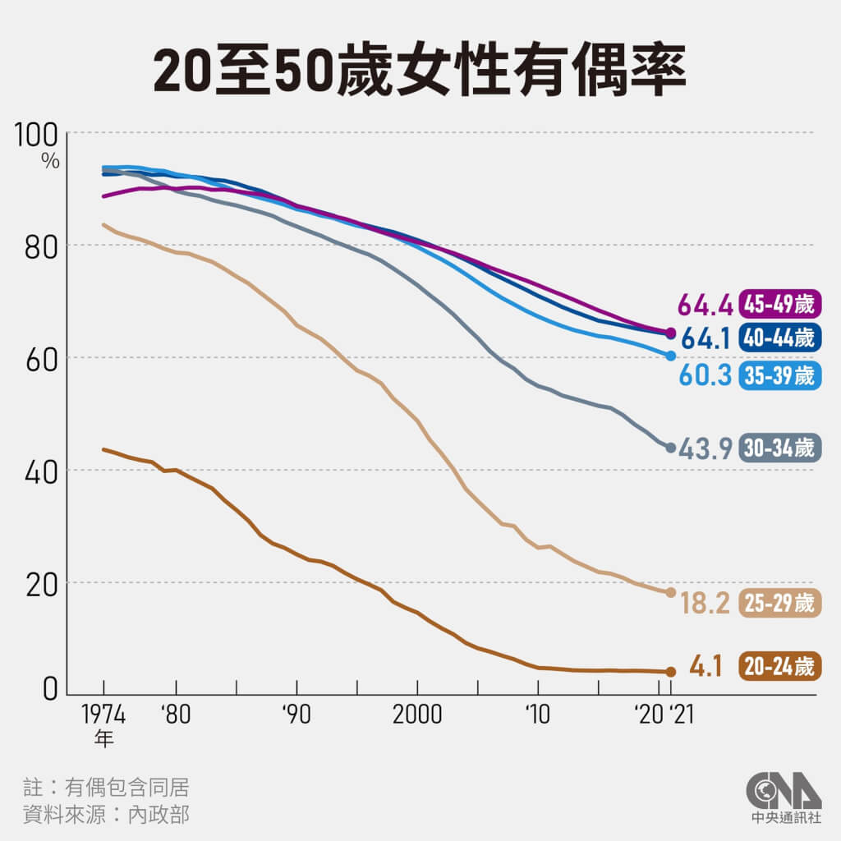
民國90年 | 2001 | 257,866 | 134,310 | 123,556 | 108.70 | 11.54
民國91年 | 2002 | 246,758 | 129,141 | 117,617 | 109.80 | 10.99
民國92年 | 2003 | 227,447 | 119,218 | 108,229 | 110.15 | 10.08
民國93年 | 2004 | 217,685 | 114,349 | 103,336 | 110.66 | 9.61
民國94年 | 2005 | 206,465 | 107,697 | 98,768 | 109.04 | 9.08
民國95年 | 2006 | 205,720 | 107,578 | 98,142 | 109.61 | 9.01
民國96年 | 2007 | 203,711 | 106,570 | 97,141 | 109.71 | 8.89
民國97年 | 2008 | 196,486 | 102,768 | 93,718 | 109.66 | 8.54
民國98年 | 2009 | 192,133 | 99,948 | 92,185 | 108.42 | 8.33
民國99年 | 2010 | 166,473 | 86,804 | 79,669 | 108.96 | 7.19
民國100年 | 2011 | 198,348 | 102,948 | 95,400 | 107.91 | 8.55
民國101年 | 2012 | 234,599 | 121,485 | 113,114 | 107.40 | 10.08
民國102年 | 2013 | 194,939 | 101,132 | 93,807 | 107.81 | 8.35
民國103年 | 2014 | 211,399 | 109,268 | 102,131 | 106.99 | 9.03
民國104年 | 2015 | 213,093 | 110,800 | 102,293 | 108.32 | 9.08
民國105年 | 2016 | 207,600 | 107,620 | 99,980 | 107.64 | 8.83
民國106年 | 2017 | 194,616 | 100,861 | 93,755 | 107.58 | 8.26
民國107年 | 2018 | 180,656 | 93,357 | 87,299 | 106.94 | 7.66
民國108年 | 2019 | 175,074 | 90,812 | 84,262 | 107.77 | 7.42
民國109年 | 2020 | 161,288 | 83,748 | 77,540 | 108.01 | 6.84
民國110年 | 2021 | 157,019 | 81,220 | 75,799 | 107.15 | 6.69
民國111年 | 2022 | 137,413 | 71,208 | 66,205 | 107.56 | 5.89
民國112年 | 2023 | 133,895 | 69,453 | 64,442 | 107.78 | 5.74
民國113年 | 2024 | 134,769 | 69,808 | 64,961 | 107.46 | 5.76
民國114年 | 2025 | 105,676 |  |  |  | 4.53

說明：出生嬰兒性比例：每百名出生女嬰兒人數所當出生男嬰兒人數。 |  |  |  |  |  | 內政部戶政司編製

全國(登記)-不含金門縣及連江縣
臺灣地區出生數按性別及粗出生率
 |  |  | 按登記日期統計 |  |  | 單位：人；‰
年 別 |  | 出 生 數 （人） |  |  | 出生嬰兒 性比例 | 粗出生率 （‰）
 |  | 計 | 男 | 女
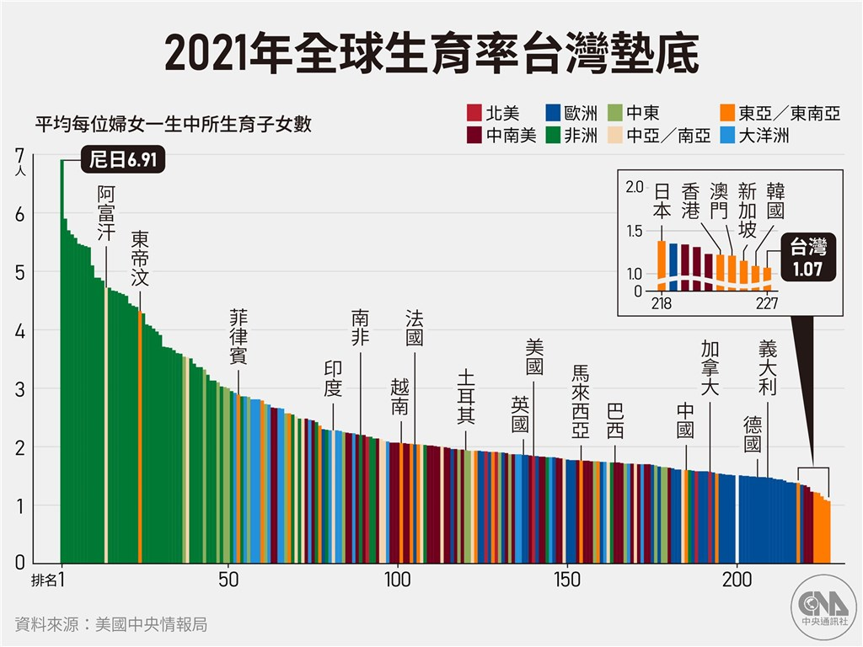
民國36年 | 1947 | 241,071 | 124,056 | 117,015 | 106.02 | 38.30
民國37年 | 1948 | 263,803 | 135,610 | 128,193 | 105.79 | 39.65
民國38年 | 1949 | 300,843 | 154,656 | 146,187 | 105.79 | 42.36
民國39年 | 1950 | 323,643 | 166,079 | 157,564 | 105.40 | 43.29
民國40年 | 1951 | 385,383 | 197,297 | 188,086 | 104.90 | 49.97
民國41年 | 1952 | 372,905 | 191,327 | 181,578 | 105.37 | 46.62
民國42年 | 1953 | 374,536 | 191,961 | 182,575 | 105.14 | 45.22
民國43年 | 1954 | 383,574 | 197,202 | 186,372 | 105.81 | 44.63
民國44年 | 1955 | 403,683 | 207,761 | 195,922 | 106.04 | 45.29
民國45年 | 1956 | 414,036 | 212,554 | 201,482 | 105.50 | 44.84
民國46年 | 1957 | 394,870 | 202,677 | 192,193 | 105.45 | 41.39
民國47年 | 1958 | 410,885 | 211,325 | 199,560 | 105.90 | 41.65
民國48年 | 1959 | 421,458 | 216,671 | 204,787 | 105.80 | 41.18
民國49年 | 1960 | 419,442 | 216,354 | 203,088 | 106.53 | 39.53
民國50年 | 1961 | 420,254 | 216,728 | 203,526 | 106.49 | 38.31
民國51年 | 1962 | 423,469 | 218,332 | 205,137 | 106.43 | 37.37
民國52年 | 1963 | 424,250 | 218,523 | 205,727 | 106.22 | 36.27
民國53年 | 1964 | 416,926 | 215,119 | 201,807 | 106.60 | 34.54
民國54年 | 1965 | 406,604 | 209,054 | 197,550 | 105.82 | 32.68
民國55年 | 1966 | 415,108 | 213,328 | 201,780 | 105.72 | 32.40
民國56年 | 1967 | 374,282 | 193,697 | 180,585 | 107.26 | 28.47
民國57年 | 1968 | 394,260 | 203,642 | 190,618 | 106.83 | 29.26
民國58年 | 1969 | 390,728 | 201,606 | 189,122 | 106.60 | 27.92
民國59年 | 1970 | 394,015 | 203,168 | 190,847 | 106.46 | 27.16
民國60年 | 1971 | 380,424 | 195,938 | 184,486 | 106.21 | 25.64
民國61年 | 1972 | 365,749 | 188,132 | 177,617 | 105.92 | 24.15
民國62年 | 1973 | 366,942 | 189,565 | 177,377 | 106.87 | 23.79
民國63年 | 1974 | 367,823 | 189,579 | 178,244 | 106.36 | 23.42
民國64年 | 1975 | 367,647 | 189,266 | 178,381 | 106.10 | 22.98
民國65年 | 1976 | 423,356 | 218,655 | 204,701 | 106.82 | 25.93
民國66年 | 1977 | 395,796 | 203,840 | 191,956 | 106.19 | 23.76
民國67年 | 1978 | 409,203 | 212,017 | 197,186 | 107.52 | 24.11
民國68年 | 1979 | 422,518 | 218,532 | 203,986 | 107.13 | 24.41
民國69年 | 1980 | 412,557 | 212,512 | 200,045 | 106.23 | 23.38
民國70年 | 1981 | 412,779 | 213,273 | 199,506 | 106.90 | 22.97
民國71年 | 1982 | 404,006 | 208,788 | 195,218 | 106.95 | 22.08
民國72年 | 1983 | 382,153 | 197,569 | 184,584 | 107.03 | 20.55
民國73年 | 1984 | 369,725 | 191,390 | 178,335 | 107.32 | 19.59
民國74年 | 1985 | 345,053 | 177,735 | 167,318 | 106.23 | 18.03
民國75年 | 1986 | 308,187 | 159,689 | 148,498 | 107.54 | 15.92
民國76年 | 1987 | 313,062 | 162,687 | 150,375 | 108.19 | 16.00
民國77年 | 1988 | 341,054 | 177,179 | 163,875 | 108.12 | 17.24
民國78年 | 1989 | 314,553 | 163,759 | 150,794 | 108.60 | 15.72
民國79年 | 1990 | 334,872 | 175,639 | 159,233 | 110.30 | 16.55
民國80年 | 1991 | 321,276 | 168,527 | 152,749 | 110.33 | 15.71
民國81年 | 1992 | 320,963 | 168,150 | 152,813 | 110.04 | 15.54
民國82年 | 1993 | 324,944 | 169,159 | 155,785 | 108.58 | 15.59
民國83年 | 1994 | 322,263 | 168,100 | 154,163 | 109.04 | 15.32
民國84年 | 1995 | 328,904 | 170,772 | 158,132 | 107.99 | 15.50
民國85年 | 1996 | 324,874 | 169,118 | 155,756 | 108.58 | 15.19
民國86年 | 1997 | 325,263 | 169,675 | 155,588 | 109.05 | 15.07
民國87年 | 1998 | 270,779 | 141,110 | 129,669 | 108.82 | 12.43
民國88年 | 1999 | 282,936 | 147,660 | 135,276 | 109.15 | 12.89
民國89年 | 2000 | 304,429 | 159,273 | 145,156 | 109.73 | 13.76
民國90年 | 2001 | 259,507 | 135,149 | 124,358 | 108.68 | 11.65
民國91年 | 2002 | 246,688 | 129,079 | 117,609 | 109.75 | 11.01
民國92年 | 2003 | 226,252 | 118,549 | 107,703 | 110.07 | 10.06
民國93年 | 2004 | 215,596 | 113,219 | 102,377 | 110.59 | 9.55
民國94年 | 2005 | 205,008 | 106,927 | 98,081 | 109.02 | 9.05
民國95年 | 2006 | 203,553 | 106,467 | 97,086 | 109.66 | 8.95
民國96年 | 2007 | 203,362 | 106,319 | 97,043 | 109.56 | 8.91
民國97年 | 2008 | 197,659 | 103,389 | 94,270 | 109.67 | 8.63
民國98年 | 2009 | 190,153 | 98,911 | 91,242 | 108.41 | 8.27

說明：1.出生嬰兒性比例：每百名出生女嬰兒人數所當出生男嬰兒人數。 |  |  |  |  |  | 內政部戶政司 編製
2.民國99年12月25日縣市改制後，自99年起本行政區域不再編製列表。

